Обложка
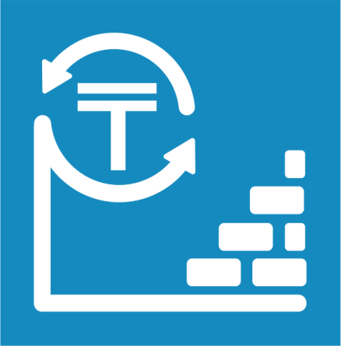
 | Қазақстан Республикасында қуаттарды пайдалануға беру туралы

 | О вводе в эксплуатацию мощностей в Республике Казахстан

6 серия

Инвестиция және құрылыс статистикасы
 | 2021 жылғы қаңтар-желтоқсан
 | Январь-декабрь 2021 года
Статистика инвестиций и строительства

